総合結線図
交流安定化電源
形式：PCR6000-LE
容量：6kVA
単相２線式
入力電圧：200V
出力電圧：0～150V（L）
2～300V（H）
最大出力電流：30A（at 200V出力）
変圧器（内製）
相数：単相
形式：TEA3-06X
定格容量：5kVA
定格電圧：600/300V
定格電流：8.33A/16.7A
定格周波数：60Hz
結線：単二

【確認事項】
添付赤線のように配線を修正願います
【要望①】
自動試験中に測定線が外れた場合、試験を中止し
アラームを鳴らして欲しい

2SQ×3芯

5.5SQ×2芯

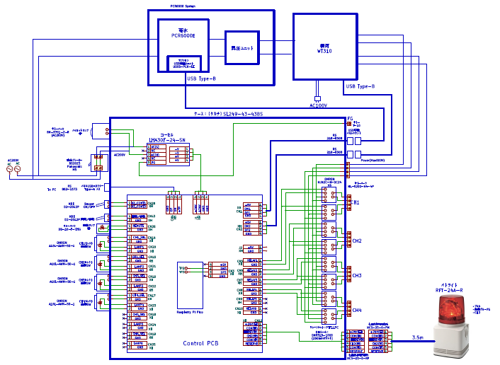
14SQ×2芯
10A
5A
2SQ×2芯

u
U
電流端子
200V
300V
600V

v
V
電圧端子

分電盤

●
●
k
CT1
供試器
ℓ

2SQ×4芯

【確認事項】
リレーは4接点ですが、2接点×2個としていますか？

測定について
ソフトについて

（1） 測定フロー | （2） データ入力タブ | （3） VCT励磁特性測定ウィンドウ（フォーム）

開始
電流(目標電流値)[A]
測定電流
要望② 降順で測定
要望④ 励磁電圧と電流（目標値）を入替
※データ入力タブに合わせる
 |  | 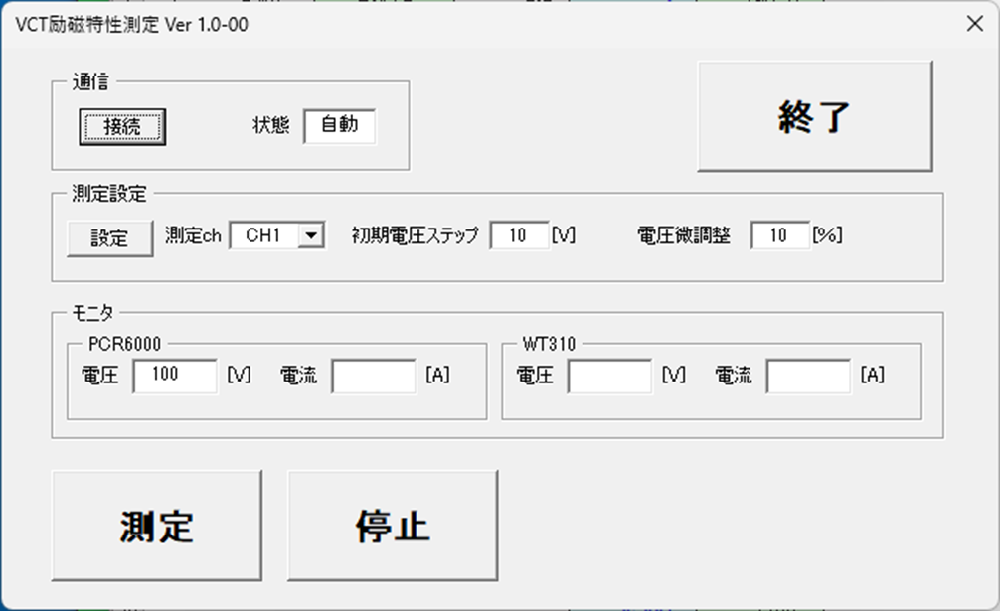

5Aまで電流上昇

励磁電圧測定し
測定値を
データ入力タブに格納
300.1
5
要望⑤ 励磁電圧に
名称変更
要望⑥ 電流(測定電流)に
名称変更

電流を下げて
目標電流値に近づける
要望⑦ 目標値の電流となるように
電流制御の実施

No
目標電流値か
【重要仕様】
5A～1.5A：○○%以内
1A～0.15A：○○%以内
0.1A～0.015A：○○%以内
0.01A～0.0015A：○○%以内
0.001A～0.00015A：○○%以内

Yes
要望③ WT310の
電圧を格納

励磁電圧が
1V未満か
No

Yes

次の供試器に切換

No
規定台数に
到達したか

Yes

終了

参考
CT励磁特性測定装置の配線について
【確認事項①】
交流安定化電源の入力ケーブルは取説より14mm²、圧着端子はR14-8を推奨
⇒端子台を大きくする必要があると考えています
【確認事項②】
昇圧TRのケーブルサイズ5.5mm²を配線予定
⇒端子台を大きくする必要があると考えています。

端子サイズが分からないが14mm²圧着端子が入る端子台であるべき
端子台サイズが分からないが5.5mm²圧着端子が入る端子台であるべきです。
そもそもこの端子台は5kVATrの出力側を接続するのではなく、パワーメータの出力線が入る端子台ですよ。
電圧計測用として２端子必要なので４P端子台にする。
14mm²×2芯
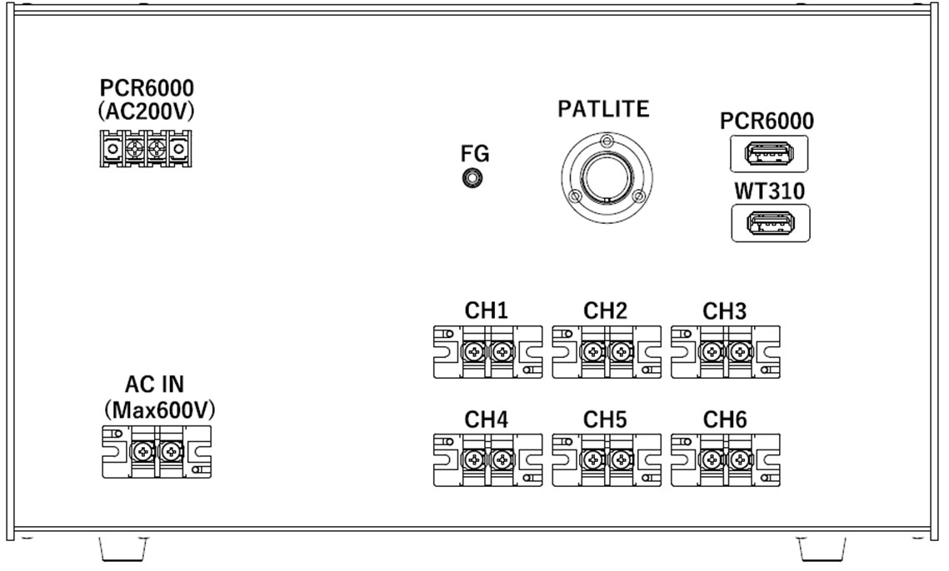

200V
【確認事項③】
ケーブル2mm²×2芯を配線予定
⇒2芯ケーブルで大丈夫でしょうか？
三芯ケーブルの方が良い？
（現行は三本配線されています）
ケーブルは2mm²で良いですが、
電流線２本と電圧計測線２本が必要
なので４芯ケーフルを使用した方が
良いです。
従って、端子台も４Ｐ端子台にする
必要があります。内部のリレーも４Ｐ
にする。詳細を次ページに示す。
現行も４本配線していると思いますが
１３００V程度の高圧を使用するので、
電流計測線側を接地しています。
(電流計側)

交流安定化電源
PCR-6000LE

後面
u
U
5.5mm²×2芯
2mm²×2芯で良いと思う。
5.5mm²×2芯
300V
600V
16.67A
v
V
8.33A
昇圧Tr（内製）
TEA3-06X
容量：5kVA
定格一次電圧600V
定格二次電圧300V
周波数：60Hz

【確認事項④】
分電盤の配線はこれで正しいでしょうか
分電盤からの配線用端子は裏面に設置するべきでないか
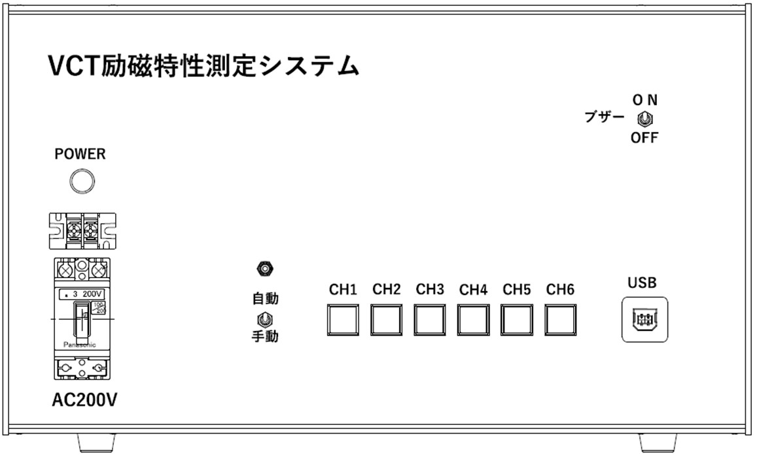

分電盤

AC200V

正面

昇圧ユニット

横河
WT310

4Pリレーに変更

4P端子に変更
CH1
k
l

以下6CH共同じ

